基础摄像机
1.基础摄像机
 | 1.1 | 手动视角调整
 | 1.2 | 自动矫正机制
 |  | 1.2.1 | 恢复矫正
 |  | 1.2.2 | 移动矫正
 |  | 1.2.3 | 遮挡矫正
 |  | 1.2.4 | 战斗锁定矫正
 | 1.3 | 基础摄像机的偏移机制

1.1 基础摄像机的视角 手动调控

 | 角色的基础摄像机示意 |  |  |  |  |  |  |  | 玩家可在手动触控区调整视角区域
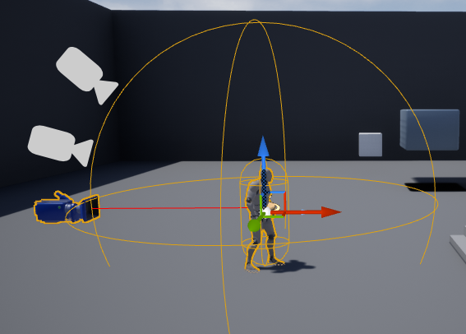
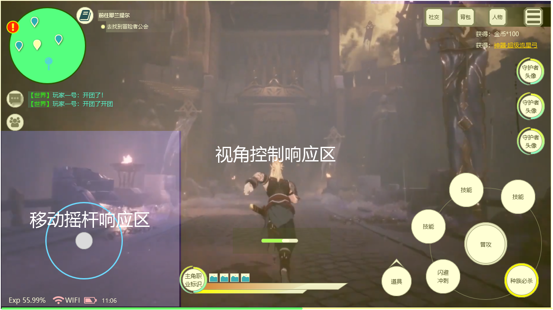

 | 在游戏主界面的空白区域可对基础摄像机拍摄角度进行调整，包括基础摄像机的视角的高低、远近、左右朝向
 | 基础摄像机视角 手动调整的操作方式
 |  | 通过不同的手势操作来调整不同的视角效果
 |  | 注：所有视角的调整都以玩家角色为焦点进行
 |  |  | 向左滑动，以玩家为轴心，摄像机向左转动 360°
 |  |  | 向右滑动，以玩家为轴心，摄像机向右转动 360°
 |  |  | 向下滑动，以玩家为轴心，拉低镜头视角
 |  |  | 向上滑动，以玩家为轴心，拉高镜头视角
 |  |  | 同时在屏幕左右两侧往外滑动则缩短角色和镜头的距离 改变FOV值
 |  |  | 同时在屏幕左右两侧往内滑动则扩大角色和镜头的距离 改变FOV值

 | 相关配置项

 | 配置名称 |  | 字段名称 |  | 配置项说明 |  |  |  |  | 相关数值
 | 手动最低视角 |  | Min_low_Camrea |  | 基础摄像机可通过手动操作向下滑动的最低视角 该字段用于定义摄像机可往上滑动的最低视角 |  |  |  |  | 配置的最低视角

 | 手动最高视角 |  | Max_High_Camrea |  | 基础摄像机可通过手动操作向上滑动的最高视角 该字段用于定义摄像机可网上滑动的最高视角 |  |  |  |  | 配置的最高视角

 | 手动最小距离 |  | Min_Distance_Camrea |  | 该字段用于用于定义基础摄像机距离对焦目标最近距离 |  |  |  |  | 填写最小距离值 米

 | 手动最大距离 |  | Max_Distance_Camrea |  | 该字段用于用于定义基础摄像机距离对焦目标最远距离 |  |  |  |  | 填写最大距离值 米

 | 手动FOV最小角度 |  | Min_Fov_Camrea |  | 基础摄像机可通过手动操作往两侧往外滑动缩小拍摄区域 该字段用于用于定义基础摄像机FOV值的最小角度 |  |  |  |  | 填写FOV的最小角度值

 | 手动FOV最大角度 |  | Max_Fov_Camrea |  | 基础摄像机可通过手动操作往两侧往内滑动扩大扩大拍摄区域 该字段用于定义基础摄像机FOV值的最大角度 |  |  |  |  | 填写FOV的最大角度值

1.2 基础摄像机的自动矫正

 | 1.2.1 | 恢复矫正
 |  | 当视角处于非正常视角状态（如手动调整、移动卡视角等），通过移动、攻击等行为，摄像机的pich值会逐步自动调整为默认值。
 |  |  | 矫正摄像机对应的参数上：
 |  |  | 注：在部分角色动作中，会加入视角的修正帧，当角色执行该动作时，摄像机通过混合恢复到默认机位

 | 如图所示：

 |  | 触发机制
 |  |  | 每进行一段时间位移，则矫正摄像机Location的Z轴一定数值，直到恢复至默认位置

 |  | 相关配置
 |  | Correct Blend Time |  |  | 设置矫正到默认位置的混合时间

 | 1.2.2 | 基础摄像机移动方向矫正
 |  |  | 随着角色的移动方向，摄像机的会进行一定弧度的跟踪矫正：
 |  |  |  | 角色朝右方向移动，摄像机以玩家为轴心，朝顺时针跟踪矫正；
 |  |  |  | 角色朝左方向移动，摄像机以玩家为轴心，朝逆时针跟踪矫正；
 |  |  |  | 除了正前和正后移动以外，一旦有一点左右偏斜移动，摄像机都会进行跟踪矫正。

 |  |  |  | *这种镜头矫正会使玩家的持续性左右移动路线按照一定的半径画圈式移动。
 |  |  |  | *通过玩家移动，修正玩家不正常的视角状态，只矫正摄像机Location的Y轴

 |  | 相关配置项
 |  | Correct Blend Time |  |  | 设置矫正到默认位置的混合时间

 | 1.2.3 | 基础镜头遮挡矫正
 |  | 当摄像机与主角之间的连线有非透明场景物件或怪物遮挡，则通过系统自动的偏移矫正，使摄像机与主角之间没有遮挡物。
 |  |  | 在拉近过程，根据遮挡物位置，采用不强切曲线靠近的方式
 |  |  | 如图所示:
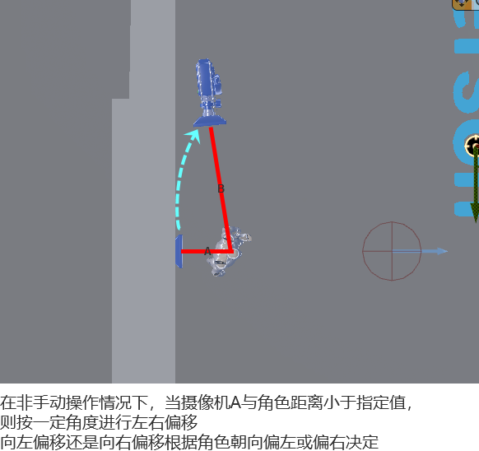

 |  |  | 根据当前视角所处的位置，摄像机将自动向左或向右进行偏移
 |  |  |  | 在位移过程中，摄像机始终朝向主角并避开障碍物

 |  | 相关配置
 |  | Correct Blend Time |  |  | 设置摄像机出发位置偏移至目标位置的混合时间

 | 1.2.4 | 摄像机战斗锁定矫正
 |  |  | 单纯锁定怪物并不会直接改变摄像机。
 |  |  | 当锁定怪物处于摄像机外或遮挡了玩家时，通过执行攻击操作触发摄像机矫正

 |  | 触发机制
 |  |  | 当锁定怪物处于摄像机外或遮挡了玩家时，玩家进行攻击时触发矫正玩家方向，

 |  | 相关配置
 |  | Correct Blend In Time |  |  | 设置矫正到默认位置的混合时间

1.3 | 基础摄像机的偏移机制

 | 触发某些条件后，基础摄像机参数将临时受到系统的强制改变，发生一定程度的偏移，该偏移包括了位置、旋转、FOV、对焦目标的相关数值
 |  | 在偏移过程中玩家手动操作视角无效

 | 触发机制（本版本）
 |  | 1.主角行为触发
 |  |  | 当玩家进行指定的部分行为（攻击、技能、冲刺等）时，在动画播放的指定帧数区间内会暂时改变基础摄像机视角、对焦目标等
 |  |  |  | 例：玩家在使用挑空斩时，在挑飞的瞬间基础摄像机会向上摇看向挑飞的区域
 |  |  |  | 示例视频
 |  | 2.关卡触发器触发
 |  |  | 当玩家角色碰触到关卡中设置的摄像机调整性trigger，这些trigger会强制改变基础摄像机的参数，以达到一定的关卡目的。
 |  |  |  | 例：在关卡中，玩家碰触到触发器，基础摄像机则拉远高视角的方式展示场景或其他
 |  |  |  | 示例视频
 | 相关配置
 | Deviation Blend In Time |  |  | 混入时间
 |  |  |  |  | 设置从开始 发生偏移位置 移动到 目标偏移位置 的时间 |  |  |  |  | 0.1~9秒
 | Deviation Blend Stop Time |  |  | 偏移时长
 |  |  |  |  | 设置摄像机镜头在 目标偏移位置 的停留时间 |  |  |  |  | 0.1~9秒
 | Deviation Blend Out Time |  |  | 混出时间
 |  |  |  |  | 设置从开始 目标偏移位置 移动到 开始发生偏移位置 的时间 |  |  |  |  | 0.1~9秒
 | Deviation Return Method |  |  | 偏移恢复方式
 |  |  |  |  | 用于定义进行偏移后是否自动恢复至 开始发生偏移位置 位置，
 |  |  |  |  |  | 未恢复 开始发生偏移位置 的可通过玩家手动恢复或自动矫正机制恢复
 |  |  |  |  | 1.偏移后不再返回
 |  |  |  |  | 2.偏移后会有弹回但不回到出发点（暂不考虑，之后再添加）
 |  |  |  |  | 3.偏移完成后回到出发点
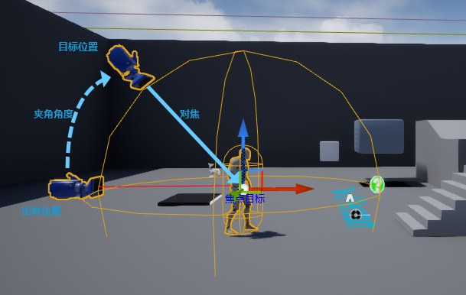
 | Deviation Position |  |  | 偏移位置
 |  |  |  |  | 偏移的目标位置由填写的偏移角度、摄像机与焦点距离、FOV的角度值决定
 |  |  |  |  | 偏移进行时混合了1项或多项偏移角度、摄像机与焦点距离决定、FOV的角度值
 |  | Deviation Position Angle |  |  |  | 偏移角度：
 |  |  |  |  |  |  | 偏移角度为 发生偏移位置 和 目标偏移位置 在对焦目标的夹角角度 如右图
 |  |  |  |  |  |  |  | 夹角角度为增量值，如在进行偏移时已处于一定的偏移角度，则 目标偏移位置实际偏移角度为两者之和

 |  |  |  |  |  |  |  | 注：偏移角度的最大最小角度值=手动调控配置的最大最小角度
 |  |  |  |  |  |  | 本版本偏移角度值只调整摄像机基于 发生偏移位置 向上或向下的位置
 |  |  |  |  |  |  | 策划可通过调整夹角角度值改变摄像机是向上移动还是向下移动
 |  |  |  |  |  |  | 相关参数：
 |  |  |  |  |  |  |  | 角度值
 |  | Deviation Position Distance |  |  |  | 摄像机与焦点距离：
 |  |  |  |  |  |  | 通过调整摄像机和焦点的距离进行镜头拉近或拉远表现
 |  |  |  |  |  |  | 相关参数：
 |  |  |  |  |  |  |  | 距离值
 |  |  |  |  |  |  | 该值受到最远距离和最近距离上下限的限制 同手动调控视角
 |  | Deviation Position Fov |  |  |  | FOV的角度值
 |  |  |  |  |  |  | 通过调整FOV的角度值对目标进行放缩
 |  |  |  |  |  |  | 相关参数：
 |  |  |  |  |  |  |  | FOV 角度值
 |  |  |  |  |  |  | 该值最大视角和最小视角上下限的限制，同手动调控视角
 |  | Deviation Focus Target |  |  |  | 焦点目标偏移：
 |  |  |  |  |  |  | 焦点目标偏移值为基于当前焦点坐标所填写的数值
 |  |  |  |  |  |  |  | 焦点目标偏移基于默认位置的偏移值
 |  |  |  |  |  |  | 设置后基础摄像机的对焦目标将向偏移后的焦点进行对焦
 |  |  |  |  |  |  | 相关参数：
 |  |  |  |  |  |  |  | 焦点目标偏移的数值 米
 | Deviation Blend In Type |  |  | 进入偏移时的混合方式
 |  |  |  |  | 1 | 匀速 | 基准值
 |  |  |  |  | 2 | 由快到慢
 |  |  |  |  | 3 | 由慢到快
 |  |  |  |  | 根据基准值可绘制运行的速度曲线，通过调整曲线实现不同的运动效果

 | Deviation Blend Out Type |  |  | 离开偏移时的混合方式
 |  |  |  |  | 1 | 匀速 | 基准值
 |  |  |  |  | 2 | 由快到慢
 |  |  |  |  | 3 | 由慢到快
 |  |  |  |  | 根据基准值可绘制运行的速度曲线，通过调整曲线实现不同的运动效果

通用功能
摄像机通用功能(待确定)
 | 1.1 | 基础摄像机抖动
 | 1.2 | 摄像机滤镜

1.1 基础摄像机抖动
 | 在相机上创建一种短时间内多次改变当前镜头位置、旋转角度、距离并维持一定的频率和强度制造的特殊视觉效果

 | 设计目的
 |  | 本版本
 |  |  | 用于表现高强度的战斗表现。这种抖动的朝向应符合攻击运动的趋势。
 |  |  | 触发的条件包括了角色或怪物的动作、技能、碰撞、爆炸等
 |  |  | 如： | （1）强力的运动：包括怪物或玩家角色的肢体攻击运动、魔法运动或其他运动表现
 |  |  |  | （2）爆炸：
 |  |  |  | （3）高能量魔法
 |  |  |  | （4）高强度命中碰撞
 |  | 之后版本
 |  |  | 剧情动画中的运用
 |  |  | 场景机关或破坏表现 ，如滚石、山体破碎等

 | 抖动表现方式
 |  | 震荡式
 |  |  | 以指定焦点为震荡中心，向外进行波浪式的冲击
 |  |  |  | 多用在boss出场震慑、多段爆炸中
 |  |  |  | 示例视频
 |  | 摇动式
 |  |  | 以屏幕中心点为中心，进行上下左右的方向性摇动
 |  |  |  | 高强度的动作、打击、碰撞等
 |  |  |  | 示例视频
 | 策划可控制调试的参数
 |  | 1、 | 抖动时长
 |  |  |  | 设置本次抖动事件持续的时长
 |  | 2、 | 混入时长
 |  |  |  | 设置从无抖动到有抖动的时间
 |  | 3、 | 混出时长
 |  |  |  | 设置从有抖动到无抖动的时间
 |  | 4、 | 位置
 |  |  |  | 基于当前摄像机位置，通过定义一个或多个Location上XYZ轴的偏移值，控制相机前后上下左右的移动幅度、频率、移动方式
 |  | 5、 | 旋转
 |  |  |  | 基于当前摄像机旋转角度，通过定义一个或多个RoTation上XYZ轴的偏移值，控制相机的旋转幅度、频率、旋转方式
 |  | 6、 | 视野
 |  |  |  | 基于当前摄像机旋转角度，通过定义一个或多个FOV上的偏移度数，进行视野远近的幅度、频率、 移动方式
 |  |  | *位置、旋转、视野三个参数可同时作用于1个镜头抖动事件中
 |  | 定义位置、旋转、视野的幅度、频率、移动方式上，可采用类似Timeline的可视化编辑方式
 |  |  | 如：通过绘制位置改变的幅度线，用以定义本次抖动事件中位置偏移中移动幅度的位置偏移值
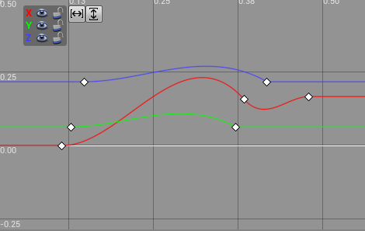

1.2 摄像机滤镜
 | 在部分状态表现时会通过摄像机的滤镜来增加沉浸感
 | 如 | 1.屏幕血渍：残血时显示
 |  | 2.模糊：表达致盲
 |  | 3.重影：表达眩晕

 | 触发机制
 | 当角色处于残血、部分负面效果、冲刺等状态时，则添加摄像机的滤镜效果
 |  | 滤镜效果绑定在触发的状态上，状态移除则移除对应的滤镜效果
 |  | 同时满足多个触发效果时，只显示触发最近的效果
 | 触发状态：
 | 如 | 1.残血 | 当主角生命值低于30%时
 |  | 2.指定debuff\buff
 |  | 3.冲刺移动

 | 相关配置项
 | 配置名称 |  | 字段名称 |  | 配置项说明
 | 摄像机滤镜 |  | Camera Filter
 |  |  |  |  | 设置滤镜类型 0 血渍 1 模糊 2 重影 | 滤镜效果
 |  |  |  |  | 设置滤镜效果 |  | 如屏幕雨滴
 |  |  |  |  |  |  |  | 资源可能就一个雨滴
 |  |  |  |  | Filter Blend In Time - 设置从没有滤镜到有滤镜所花费的时间。 |  |  | 通过多图下落、雨滴随机大小、数量等方式实现很多雨滴落在镜头上的表现效果
 |  |  |  |  | Filter Blend Out Time - 设置从滤镜效果到没有滤镜所花费的时间。

